상품제안서
레모 스테이플러 | 상품코드: S26138

 |  |  |  |  |  |  | 02-713-8555 | www.synergygift.co.kr
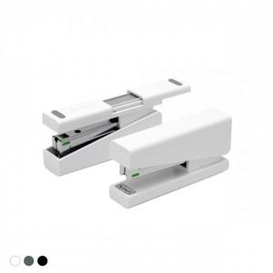 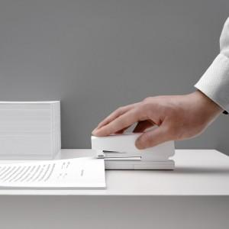 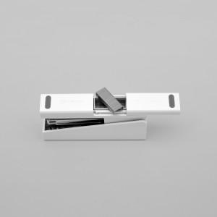

【상세/제작정보】 | 심 100개 보관이 가능한 하단 공간! 기본에 충실한 스테이플러

【인쇄/포장옵션】 | 풀칼라 / 시판박스

【공급단가】 | 수량 | 50~ | 100~ | 500~ | 1,000~ | 2,000~
*VAT별도 | 단가 | 11,040원 | 10,630원 | 10,220원 | 9,810원 | 9,570원

【상품 URL】 | https://www.synergygift.co.kr:443/src/goods_detail.php?gdno=26138

